Ta-Nb-V Calib - RBS1
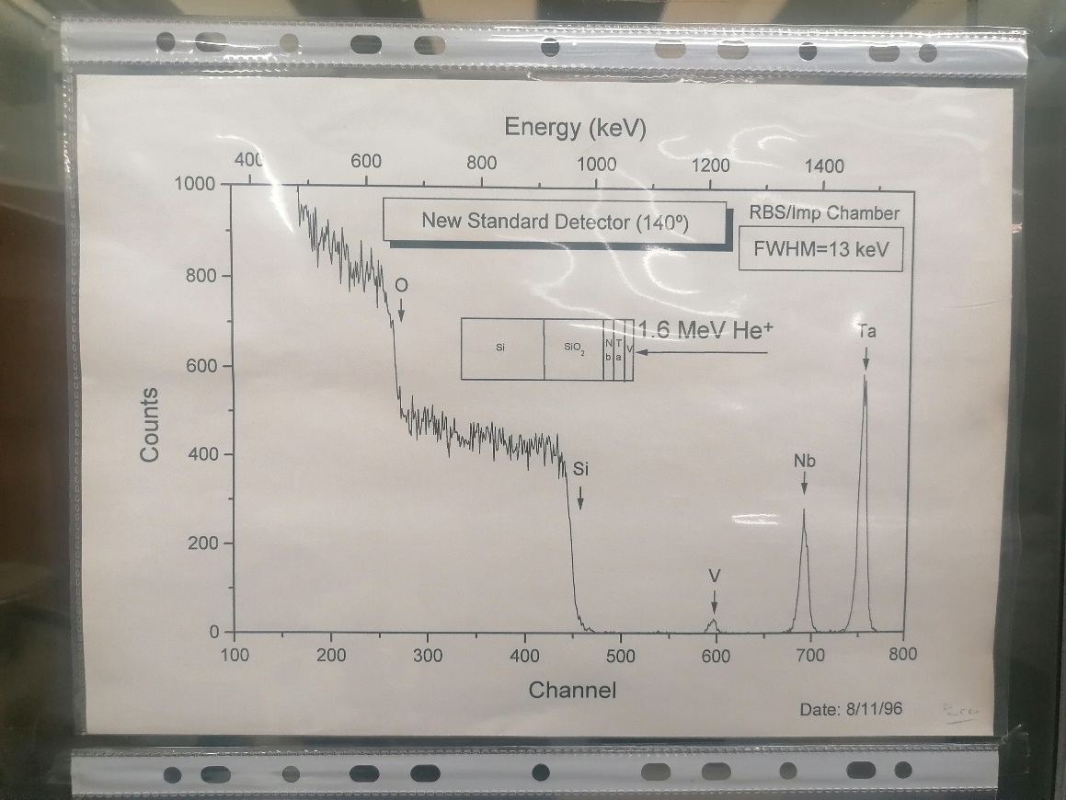
E0 = | 2000 | keV
Calib.
 |  | Element | Z | A | kinematic factor | Back Energy (keV) | Surface channel
 |  | O | 8 | 15.999 | 0.3659 | 731.84 | 270
 |  | Si | 14 | 28.085 | 0.5688 | 1137.56 | 438
 |  | V | 23 | 50.942 | 0.7338 | 1467.51 | 582
 |  | Nb | 41 | 92.906 | 0.8441 | 1688.17 | 674
 |  | Ta | 73 | 180.950 | 0.9167 | 1833.38 | 733

